Sheet2
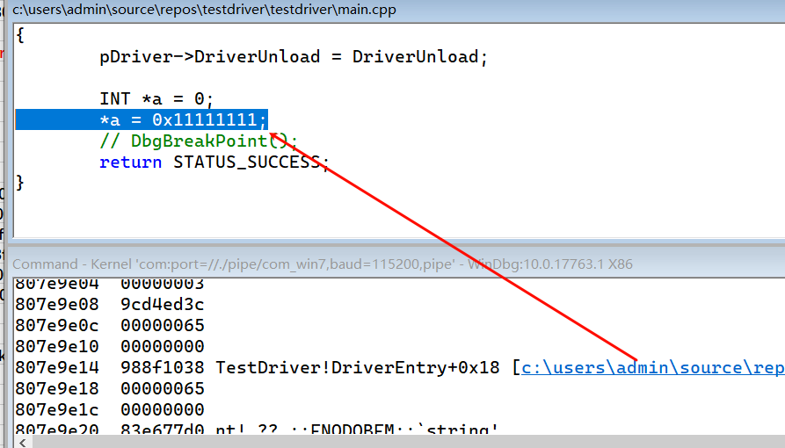
1）bug源码
#include <ntifs.h>
#include <ntstrsafe.h>
VOID DriverUnload(_In_ struct _DRIVER_OBJECT *DriverObject)
{
DbgPrint("DriverUnload\n");
}
// 按C语言风格生成入口点函数 _DriverEntry@8
extern "C" NTSTATUS DriverEntry(PDRIVER_OBJECT pDriver, PUNICODE_STRING pReg)
{
pDriver->DriverUnload = DriverUnload;
INT *a = 0;
*a = 0x11111111;
// DbgBreakPoint();
return STATUS_SUCCESS;
}

2）加载bug驱动，windbg bug检测分析
 | windbg捕获到该异常(没有直接蓝屏)
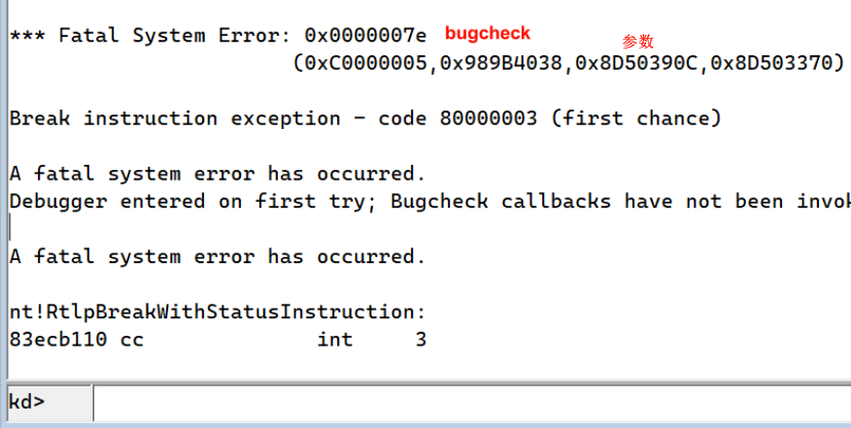

 |  |  | msdn查询 bugcheck代码
 | kd> !analyze | // windbg 分析
 | *******************************************************************************
 | * *
 | * Bugcheck Analysis *
 | * *
 | *******************************************************************************

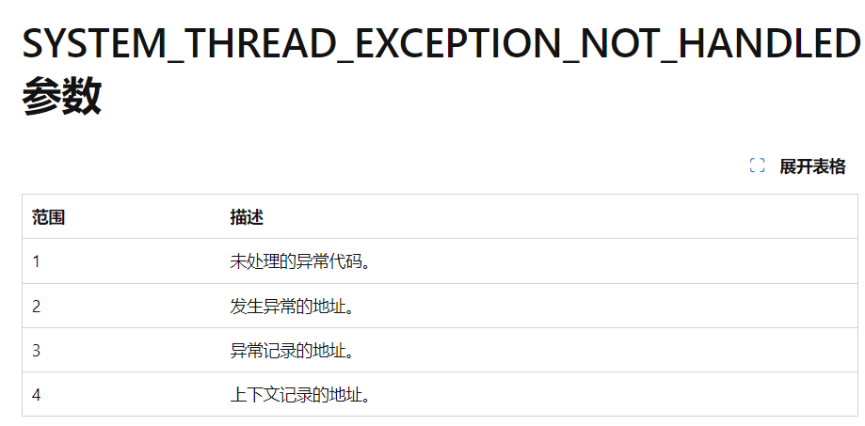
 | Use !analyze -v to get detailed debugging information.

 | BugCheck 7E, {c0000005, 988f1038, 807ea90c, 807ea370}

 | Probably caused by : TestDriver.sys ( TestDriver!DriverEntry+18 )

 | Followup: MachineOwner
 | ---------

 | kd> kv | // 回溯堆栈，没有可用信息
 | # ChildEBP RetAddr Args to Child
 | 00 807e9dfc 83ef6083 00000003 9cd4ed3c 00000065 nt!RtlpBreakWithStatusInstruction (FPO: [1,0,0])
 | 01 807e9e4c 83ef6b81 00000003 00000000 00000000 nt!KiBugCheckDebugBreak+0x1c
 | 02 807ea210 83ef5f20 0000007e c0000005 988f1038 nt!KeBugCheck2+0x68b
 | 03 807ea230 84020f9e 0000007e c0000005 988f1038 nt!KeBugCheckEx+0x1e
 | 04 807eac90 83ec8219 83e9499e 00000001 00000000 nt!PspSystemThreadStartup+0xde
 | 05 00000000 00000000 00000000 00000000 00000000 nt!KiThreadStartup+0x19

 | kd> dds esp | // 查看esp
 | 807e9e00 83ef6083 nt!KiBugCheckDebugBreak+0x1c
 | 807e9e04 00000003
 | 807e9e08 9cd4ed3c
 | 807e9e0c 00000065
 | 807e9e10 00000000
 | 807e9e14 988f1038 TestDriver!DriverEntry+0x18 [c:\users\admin\source\repos\testdriver\testdriver\main.cpp @ 16] |  |  | // 报错源码位置
 | 807e9e18 00000065
 | 807e9e1c 00000000
 | 807e9e20 83e677d0 nt! ?? ::FNODOBFM::`string'
 | 807e9e24 807e9e44
 | 807e9e28 00000001
 | 807e9e2c 807ea90c

Sheet3
1）windbg没有捕获异常，直接蓝屏，需设置 写入调试信息(生成dump文件)
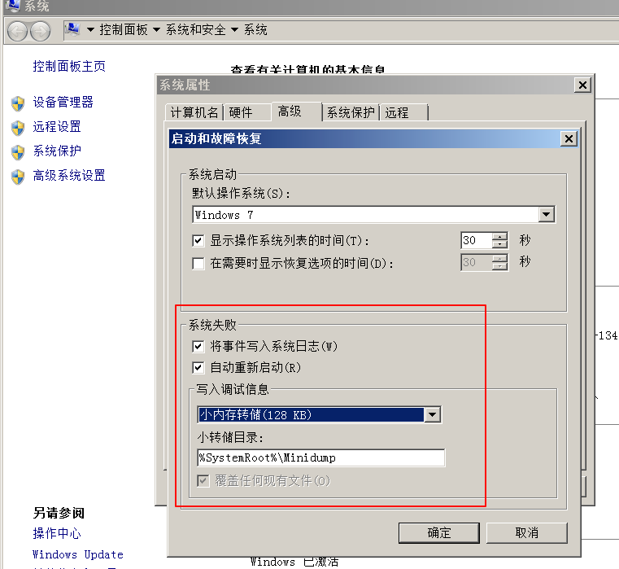

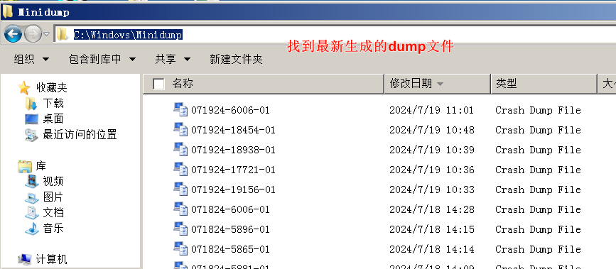

2）将该文件拖入到新开的windbg中

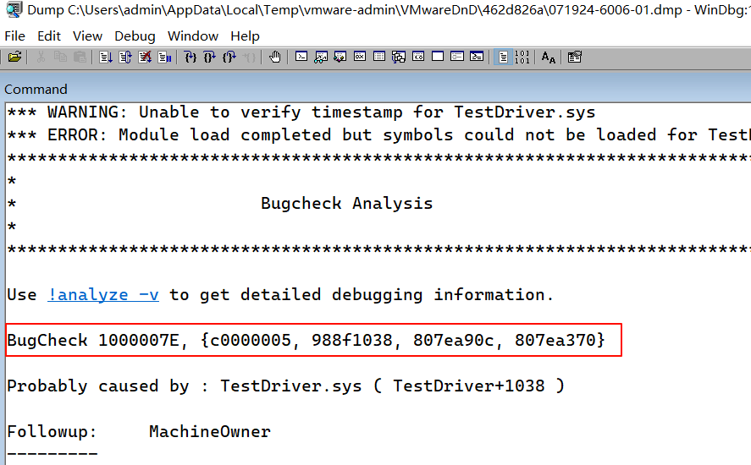

 | kd> !analyze -v
 | …

 | …

Sheet4
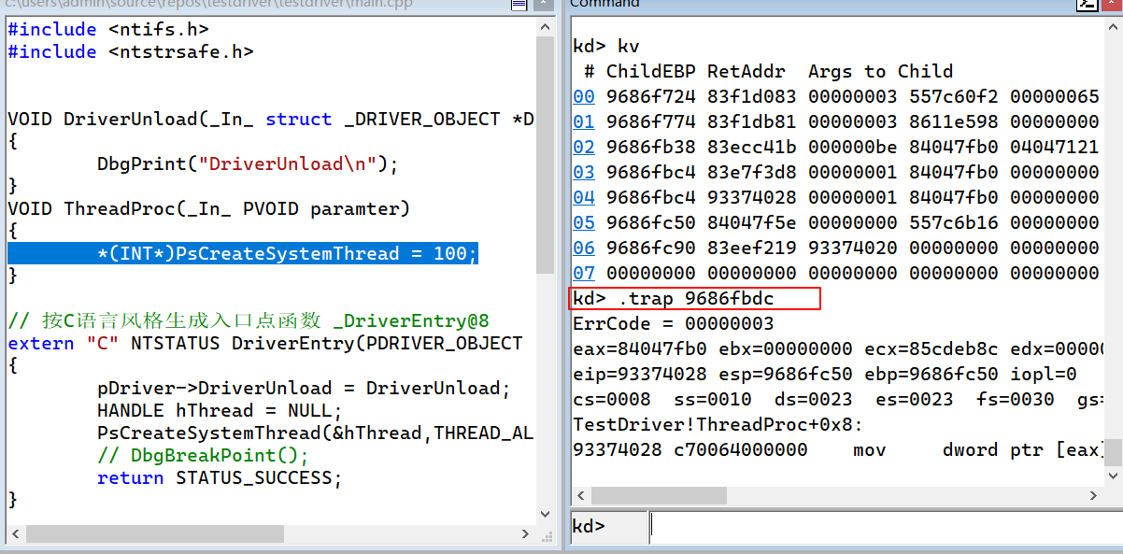
1）bug源码
#include <ntifs.h>
#include <ntstrsafe.h>
VOID DriverUnload(_In_ struct _DRIVER_OBJECT *DriverObject)
{
DbgPrint("DriverUnload\n");
}
VOID ThreadProc(_In_ PVOID paramter)
{
*(INT*)PsCreateSystemThread = 100;
}
// 按C语言风格生成入口点函数 _DriverEntry@8
extern "C" NTSTATUS DriverEntry(PDRIVER_OBJECT pDriver, PUNICODE_STRING pReg)
{
pDriver->DriverUnload = DriverUnload;
HANDLE hThread = NULL;
PsCreateSystemThread(&hThread,THREAD_ALL_ACCESS,NULL,NULL,NULL, ThreadProc,NULL);
// DbgBreakPoint();
return STATUS_SUCCESS;
}

2）
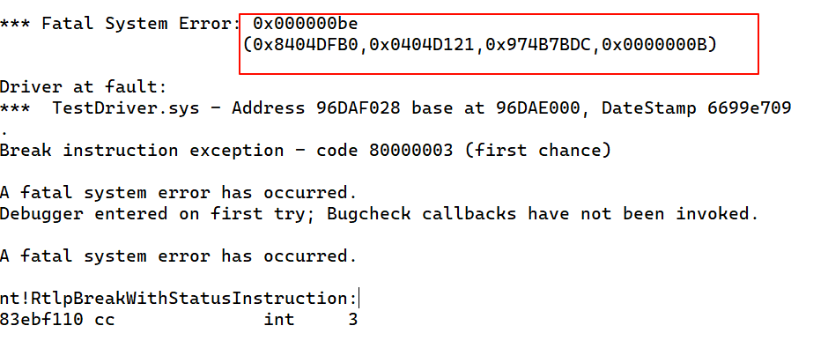

kd> !analyze -v
kd> kv

kd> .trap 9686fbdc

Sheet5
1）vmp加壳
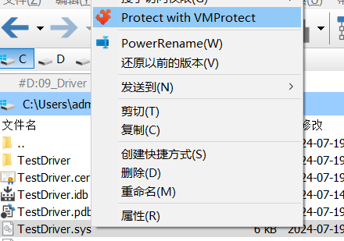
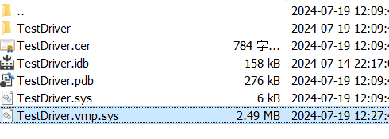

2）windbg调试
 | kd> !analyze -v | // 此时sys文件的调试目录被磨除，查看陷进帧 也无法定位出具体报错源码
 | …

 | …

3）复制报错指令的硬编码 c70064000000，在IDA 将没有加壳的sys加载，并搜索字节码
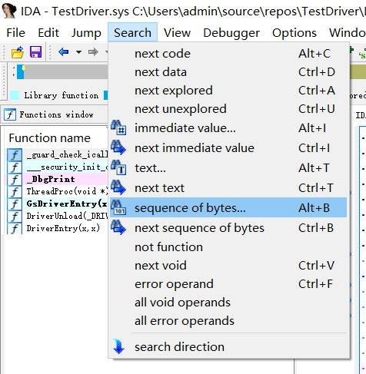

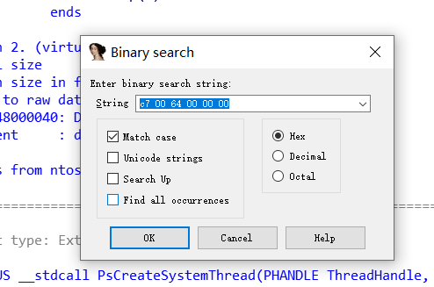

 | 生成伪代码(Generate pseudocode)
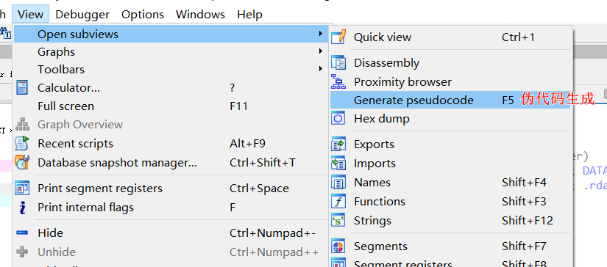

 | 即可找到报错源码位置

